Hospital
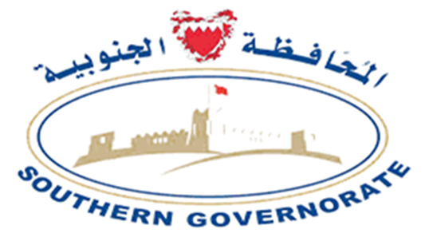 Registered Facilities In South Governorate - August 2024

Private Facilities
Hospital
License_No | CR_No | Facility_Name_Arabic | Facility_Name_English | Facility_Email | Facility_Contact_No | Governorate | Flat | Building | Road_Street | Block | Area | Facility_Website
100101-0013 | 70726-1 | المستشفى الملكي التخصصي ذ.م.م | hr@rhwc.com.bh | 38000960 | Southern Governorate |  | 1411 | 4225 | 942 | RIFFA / SWAYFRA
100101-0012 | 83955-1 | مستشفى السلام التخصصي ش م ب مقفلة | info@alsalam.com | 39963646 | Southern Governorate |  | 1 | 39 | 941 | RIFFA / AL BUHAIR
100101-0002 | 159421-1 | شركة مستشفى عوالي ذ.م.م | PAMELA_BULLEY@BAPCO.NET | 97317753552 | Southern Governorate |  | 115 | 4504 | 945 | AWALI

